상품제안서
아이리버 세미 오픈형 블루투스 IB-D1010BT | 상품코드: F24626

 |  |  |  |  |  |  | 02-412-0044 | www.easy1.co.kr
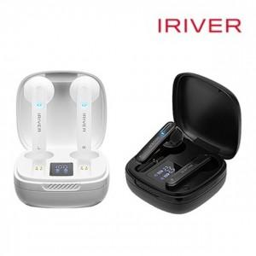

【상세/제작정보】 | 제품색상 : 블랙, 화이트 인쇄가능사이즈 : 제품 정면 위 20x10mm 인쇄방법 : 실크인쇄, 레이져인쇄 기본수량 미만시 기본인쇄비용발생

【인쇄/포장옵션】 | 실크, 레이저 / 포장지포장

【공급단가】 | 수량 | 20~ | 100~ | 300~ | 500~ | 1,000~
*VAT별도 | 단가 | 28,360원 | 27,920원 | 27,270원 | 26,180원 | 25,090원

【상품 URL】 | https://dev.easy1.co.kr:443/src/goods_detail.php?gdno=24626

